Лист1
контрагент
id | fio | iin

кредиты
id | name | procent | mesyats

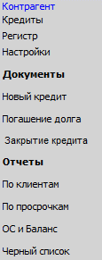
настройки
id | name | nastroika

регистр
id | Договор | Документ | сумма | дата платежа | дата платежа по договору

договора
id | name | Дата договора | сумма | Дата начала | Дата конца | состояние | Документ sozdat | документ закрыть | вид Кредит | Дата закрытия договора
 |  |  |  |  |  | активен

Документ создать
id | дата | сумма | состояние | вид Кредит | Дата начала | Дата конца | Договор

Документ закрыть
id | дата | состояние | вид Кредит | Дата начала | Дата конца | Договор

dokument platezh
id | date | sum | dogovor

